A catenella
Programa | Estación | Localidad | Crucero 1 | Crucero 2 | Crucero 3 | Crucero 4 | Crucero 5 | Crucero 6 | Crucero 7 | Crucero 8 | Crucero 9 | Crucero 10 | Crucero 11 | Crucero 12 | Crucero 13 | Crucero 14 | Crucero 15 | Crucero 16 | Crucero 17 | Crucero 18 | Crucero 19 | Crucero 20 | Crucero 21 | Crucero 22 | Crucero 23 | Crucero 24 | Crucero 25 | Crucero 26 | Crucero 27 | Crucero 28 | Crucero 29 | Crucero 30 | Crucero 31 | Crucero 32 | Crucero 33 | Crucero 34 | Crucero 35 | Crucero 36 | Crucero 37 | Crucero 38 | Crucero 39 | Crucero 40 | Crucero 41
 |  |  | 2012-02-28 | 2012-03-10 | 2012-03-21 | 2012-03-30 | 10/11-04-2012 | 2012-04-20 | 2012-05-03 | 11/12-05-2012 | 2012-05-22 | 2012-05-30 | 8/9-06-2012 | 2012-06-19 | 2012-07-05 | 12/13-07-2012 | 2012-07-24 | 4/5-08-2012 | 22/23-08-2012 | 2012-09-03 | 2012-09-21 | 2012-09-27 | 2012-10-05 | 2012-10-15 | 2012-10-24 | 5/9-11-12 | 2012-11-15 | 2012-11-23 | 2012-12-03 | 14/15-12-12 | 22/23-12-12 | 2013-01-02 | 10/11-01-13 | 2013-01-22 | 2013-02-01 | 2013-02-11 | 2013-02-21 | 2013-03-03 | 2013-03-14 | 2013-03-25 | 2013-04-04
Subpesca | L18 | Estero Yaldad | 0 | 2 | 0 | 0 | 0 | 1 | 0 | 2 | 0 | 0 | 1 | 1 | 1 | 1 | 1 | 2 | 0 | 0 | 1 | 3 | 2 | 4 | 2 | 2 | 2 | 3 | 1 | 1 | 0 | 0 | 0 | 0 | 0 | 0 | 0 | 0 | 1 | 0 | 1
Est. Plaga ASIPA | L18N2 | San Antonio | 0 | 0 | 0 | 0 | 0 | 0 | 1 | 2 | 1 | 2 | 1 | 0 | 2 | 1 | 1 | 1 | 1 | 1 | 2 | 3 | 3 | 3 | 3 | 3 | 3 | 1 | 2 | 2 | 2 | 0 | 2 | 0 | 2 | 0 | 0 | 0 | 2 | 0 | 1
Est. Plaga ASIPA | L19 | Pta.Chiguao | 0 | 0 | 0 | 0 | 0 | 2 | 0 | 1 | 2 | 1 | 0 | 1 | 2 | 1 | 1 | 1 | 0 | 0 | 3 | 1 | 3 | 3 | 3 | 3 | 3 | 2 | 2 | 0 | 0 | 1 | 0 | 1 | 0 | 0 | 0 | 0 | 2 | 1 | 0
Salud | L19N1 | Yelcho | 0 | 0 | 0 | 2 | 0 | 2 | 2 | 2 | 2 | 1 | 1 | 1 | 0 | 1 | 1 | 1 | 1 | 2 | 3 | 3 | 3 | 3 | 3 | 2 | 2 | 2 | 2 | 2 | 2 | 1 | 1 | 0 | 0 | 2 | 1 | 0 | 2 | 1 | 1
Este estudio | L19N2 | Canal Coldita | 0 | 1 | 0 | 0 | 1 | 0 | 0 | 0 | 0 | 1 | 1 | 0 | 0 | 1 | 1 | 1 | 1 | 1 | 2 | 2 | 4 | 3 | 2 | 2 | 2 | 1 | 1 | 0 | 1 | 0 | 0 | 1 | 1 | 0 | 2 | 0 | 2 | 1 | 1
Salud | L19N5 | Canal Coldita 2 | 0 | 3 | 0 | 0 | 0 | 0 | 0 | 0 | 1 | 1 | 1 | 0 | 1 | 0 | 0 | 1 | 2 | 2 | 3 | 3 | 2 | 3 | 2 | 0 | 3 | 2 | 2 | 1 | 2 | 0 | 0 | 0 | 0 | 0 | 0 | 0 | 0 | 1 | 1
Salud | L20 | Isla Laitec | 0 | 1 | 0 | 0 | 0 | 2 | 1 | 1 | 2 | 1 | 1 | 1 | 0 | 0 | 1 | 1 | 1 | 2 | 4 | 4 | 5 | 3 | 3 | 4 | 2 | 1 | 1 | 1 | 2 | 0 | 1 | 0 | 0 | 2 | 2 | 1 | 0 | 0 | 1
Salud | L20N1 | Bco. Velahue | 0 | 0 | 0 | 0 | 0 | 1 | 1 | 2 | 2 | 1 | 0 | 0 | 0 | 1 | 0 | 1 | 1 | 1 | 2 | 3 | 3 | 3 | 3 | 3 | 2 | 2 | 2 | 0 | 2 | 1 | 1 | 0 | 0 | 1 | 0 | 0 | 1 | 0 | 2
Subpesca | L23 | I. San Pedro | 0 | 1 | 0 | 0 | 0 | 2 | 2 | 1 | 2 | 1 | 1 | 0 | 2 | 1 | 1 | 0 | 2 | 1 | 4 | 3 | 5 | 3 | 3 | 4 | 2 | 2 | 1 | 1 | 1 | 0 | 0 | 1 | 0 | 2 | 2 | 0 | 2 | 0 | 1

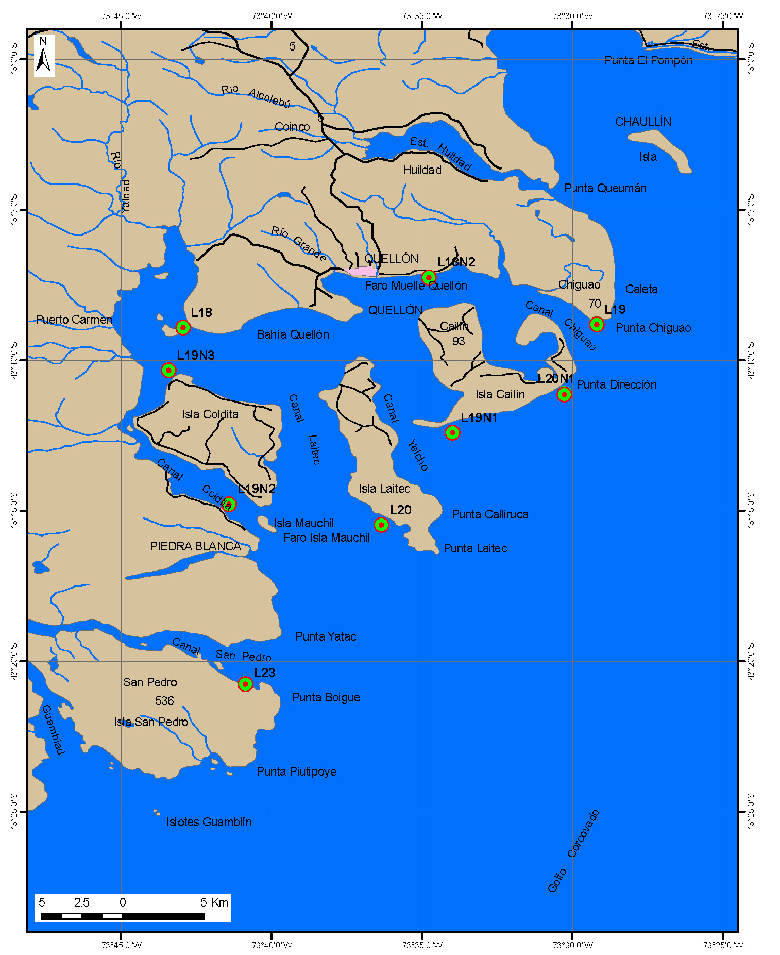
 |  |  |  |  |  |  |  | La estación Coldita 2 (L19N5) en el mapa aparece como L19N3 (código antiguo).

 |  |  |  |  |  |  |  | Se observa la presencia permanente de A. catenella en los muestreos.

